Arkusz1
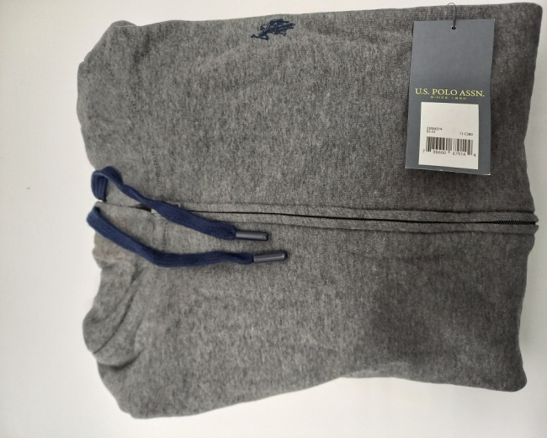
Kolumna1 | Rozmiar | Ilość
 | S | 135
 | M | 598
 | L | 463
 | XL | 444
 | XXL | 224

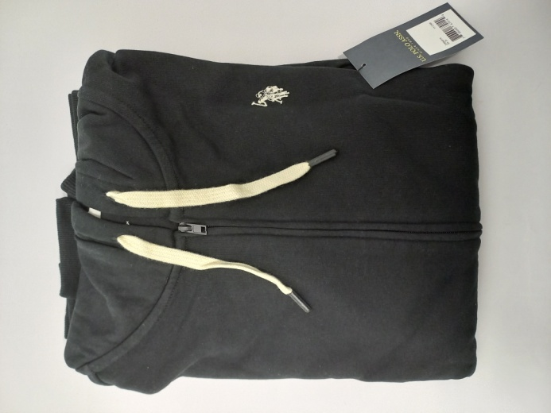
 | S | 8
 | M | 35
 | L | 22
 | XL | 9
 | XXL | 3

